缺陷清单
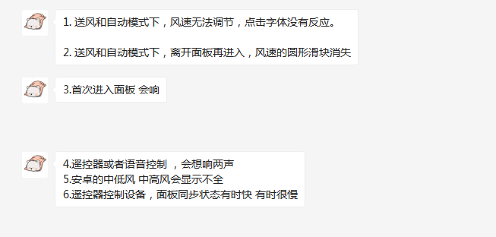
序号 | Bug简述 | 缺陷优先级 | 缺陷状态 | 缺陷概率 | 缺陷类型 | 测试负责人 | 开发负责人 | 附图 | 开发定位原因 | 是否解决 | 备注
21961 | 【赤兔格力空调】风速档位标题“目标温度”与设计稿不符，改为“风速” | P2：一般 | 新建 | 必现 | H5 | 周天姝 | 邓阿杰 |  |  | 是
21964 | 【赤兔格力空调】开启除湿模式后，风速滑杆未自动滑动到低档 | P0：最高 | 新建 | 必现 | H5 | 周天姝 | 邓阿杰 |  |  | 是
21971 | 【赤兔格力空调】开启健康，大约10秒后健康自动关闭，设置失败 | P0：最高 | 新建 | 必现 |  | 周天姝 | 邓阿杰 |  | 设备问题
21978 | 【赤兔格力空调】送风/自动模式切换至制冷/制热模式后，风速显示异常 | P0：最高 | 新建 | 必现 | H5 | 周天姝 | 邓阿杰 |  |  | 是
21985 | 【赤兔格力空调】自动模式下，“自动”显示文字建议优化文字大小 | P2：一般 | 新建 | 必现 | H5 | 周天姝 | 邓阿杰 |  |  | 是
21987 | 【赤兔格力空调】设备离线后，电源按钮未置灰 | P1：较高 | 新建 | 必现 | H5 | 周天姝 | 邓阿杰 |  |  | 是
备注： | 以下客户反映问题，也需测试验证

